LLM-támogatás
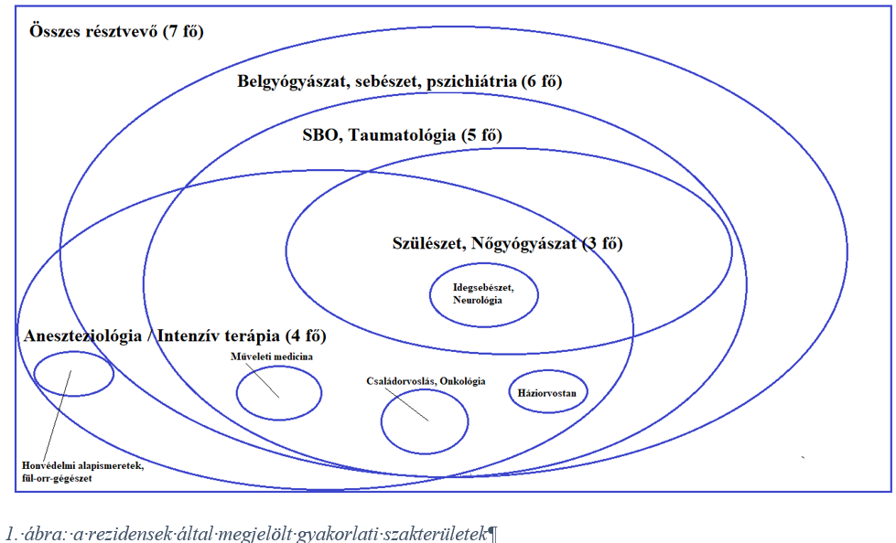

Kérdés: szabad-e halmazokkal dolgozni ott, ahol a riport-nézet látszólag triviális információ-átadást garantál

word anomalia
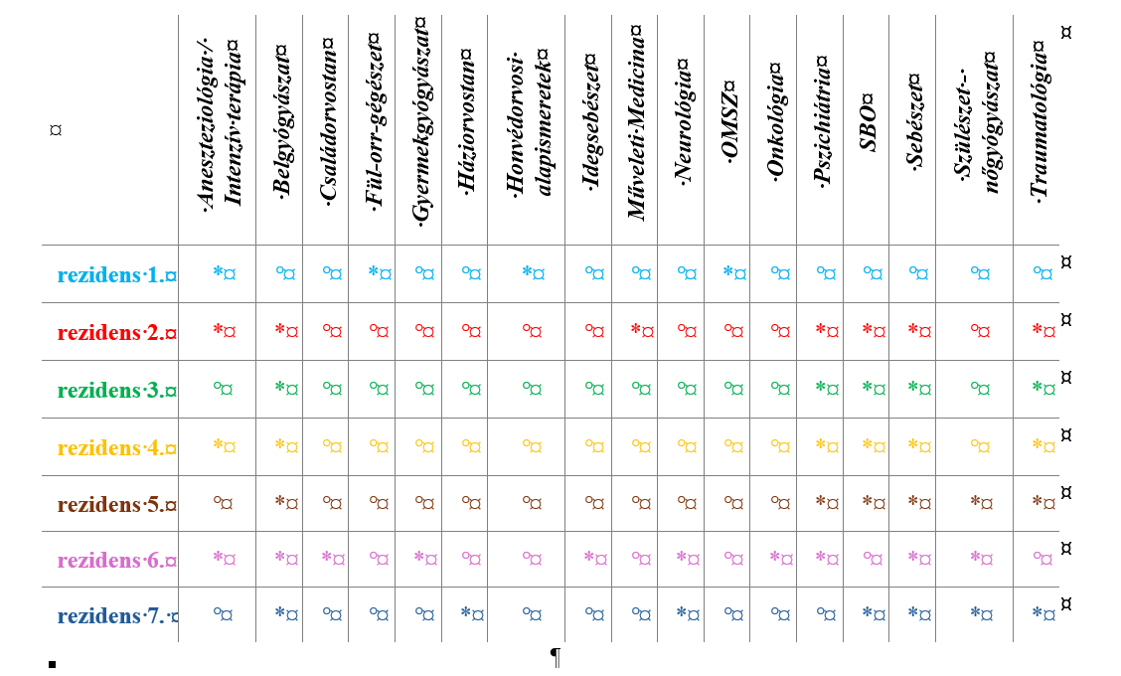
 |  |  |  |  |  |  |  |  |  |  |  |  |  |  |  |  |  | bekapcsolt paragrafus-jel esetén értelmezési zavarok

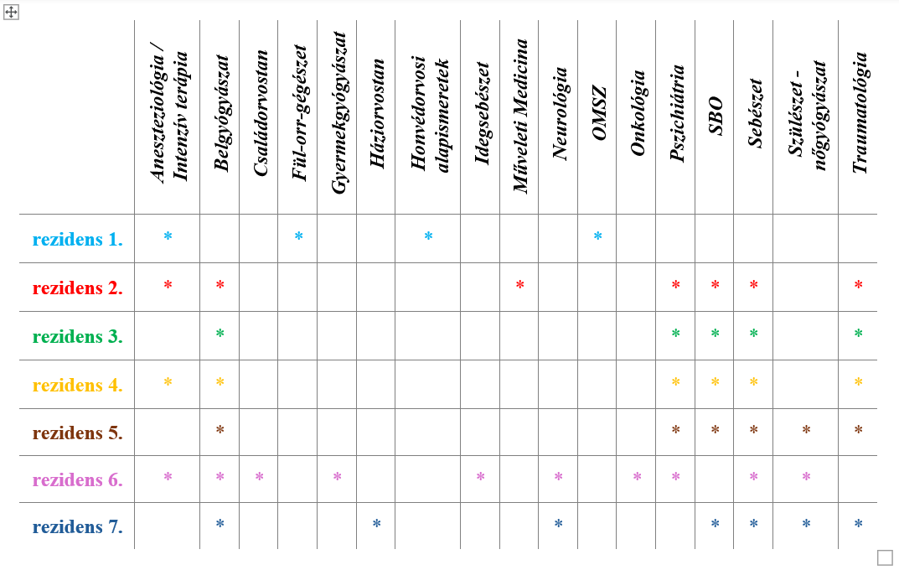

 | Aneszteziológia / Intenzív terápia | Belgyógyászat | Családorvostan | Fül-orr-gégészet | Gyermekgyógyászat | Háziorvostan | Honvédorvosi alapismeretek | Idegsebészet | Műveleti Medicina | Neurológia | OMSZ | Onkológia | Pszichiátria | SBO | Sebészet | Szülészet - nőgyógyászat | Traumatológia | szum | ell
rezidens 1. | * |  |  | * |  |  | * |  |  |  | * |  |  |  |  |  |  | 4 | 4
rezidens 2. | * | * |  |  |  |  |  |  | * |  |  |  | * | * | * |  | * | 7 | 7
rezidens 3. |  | * |  |  |  |  |  |  |  |  |  |  | * | * | * |  | * | 5 | 5
rezidens 4. | * | * |  |  |  |  |  |  |  |  |  |  | * | * | * |  | * | 6 | 6
rezidens 5. |  | * |  |  |  |  |  |  |  |  |  |  | * | * | * | * | * | 6 | 6
rezidens 6. | * | * | * |  | * |  |  | * |  | * |  | * | * |  | * | * |  | 10 | 10
rezidens 7. |  | * |  |  |  | * |  |  |  | * |  |  |  | * | * | * | * | 7 | 8 | SBO, Belgyógyászat, Sebészet, Traumatológia, Pszichiátria, Neurológia, Háziorvostan, Szülészet-Nőgyógyászat
 | 4 | 6 | 1 | 1 | 1 | 1 | 1 | 1 | 1 | 2 | 1 | 1 | 5 | 5 | 6 | 3 | 5 | 45 | 46 | 17

 |  |  |  |  |  |  |  |  | Műveleti Medicina |  |  |  |  | PTE-ÁOKMűveletiMedicina
 |  |  |  |  |  |  |  |  |  | Nőgyógyászat |  |  |  |  |  | Szülészet - nőgyógyászat | Szülészet-nőgyógyászat

 | Aneszteziológia/Intenzívterápia | Belgyógyászat | Családorvostan | Fül-orr-gégészet | Gyermekgyógyászat | Háziorvostan | Honvédorvosialapismeretek | Idegsebészet | Neurológia | Nőgyógyászat | OMSZ | Onkológia | Pszichiátria | PTE-ÁOKMűveletiMedicina | SBO | Sebészet | Szülészet-nőgyógyászat | Traumatológia

